상품제안서
컬러풀 LCD 우주선 캐릭터 유아용 드로잉패드 HIBN-S85A | 상품코드: F24535

 |  |  |  |  |  |  | 02-412-0044 | www.easy1.co.kr
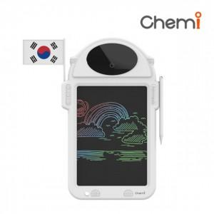

【상세/제작정보】

【인쇄/포장옵션】 | 실크, 레이저 / 포장지포장

【공급단가】 | 수량 | 20~ | 100~ | 300~ | 500~ | 1,000~
*VAT별도 | 단가 | 10,040원 | 9,890원 | 9,650원 | 9,270원 | 8,880원

【상품 URL】 | http://www.easy1.co.kr/src/goods_detail.php?gdno=24535

